Címlap
ÖNKORMÁNYZATI HÍRLEVÉL
2025. évi 3. szám
Önkormányzati Tudástár II.

ÖNKORMÁNYZATI KISOKOS - FELADAT KALENDÁRIUM

 | TARTALOM
 | Összes feladat
 | Kereső
 | I. negyedév
 | II. negyedév
 | III. negyedév
 | IV. negyedév
 | Legkésőbb december 31-ig
 | Időszakosan jelentkező

 | Útmutató

 | A kiadvány tájékoztató jellegű.

 | Összeállította:
 | Közigazgatási és Területfejlesztési Minisztérium
 | Önkormányzati Főosztály
 | Impresszum
 |  | Megjelent: 2025. február 19.

Útmutató
Tartalomjegyzék

 | 1. Navigálás a dokumentumban
 |  | A feladatok az „Összes feladat” lapon szerepelnek egységes nézetben.
 |  | Ezen kívül a feladatokat – határidő alapján – negyedéves bontásban is szerepeltetjük.
 |  | Amelyek az év közben bármikor elvégezhetők a "Legkésőbb december 31-ig" lapon szerepeltetjük,
 |  | illetve a nem minden évben előforduló feladatokat az "Időszakosan jelentkező" lapon.

 |  | Az oldalak között a nézet alján található lapfülek segítségével válthat:

 |  | Lehetősége van a címlapon található TARTALOM címeire kattintva is a kívánt oldalra navigálni.

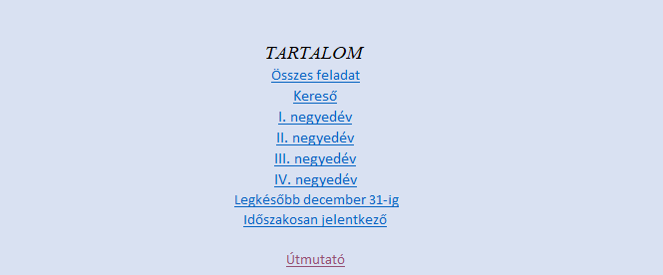

 |  | A Tartalomjegyézkhez az egyes oldalak bal felső mezőjében található
 |  | "Tartalomjegyzék"-re kettintva juthat vissza.
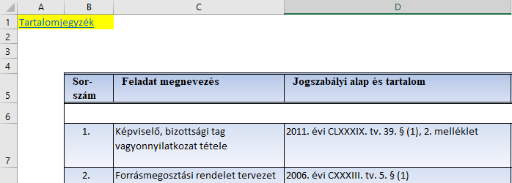

 | 2. A kereső lap használata
 |  | A „Kereső” lapon a kék kerettel bekeretezett mezőkben adhat meg feltételeket, amelyek alapján az
 |  | alatta lévő listában ( a 17. sortól ) csak a feltételeknek megfelelő feladatok fognak megjelenni.

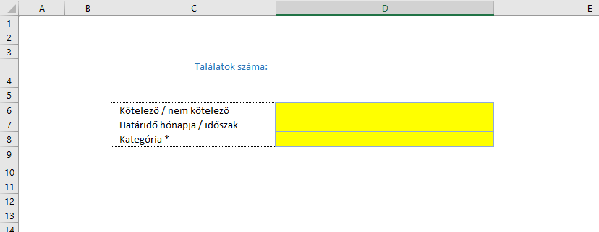

 |  | Ha van a feltételeknek megfelelő feladat, megjelenik a találatok száma is.
 |  | Ha nincs a feltételeknek megfelelő találat, akkor figyelmeztetés jelenik meg, arról
 |  | hogy a feltételek megváltoztatása szükséges.
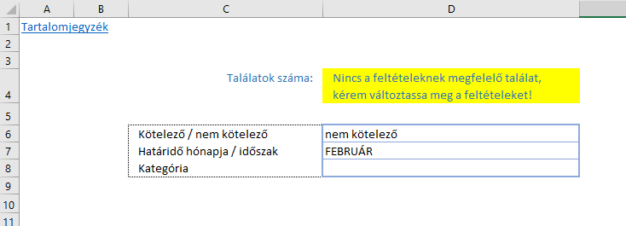

 |  | Akár több feltétel-típusból is választhat. (6-8. sor)

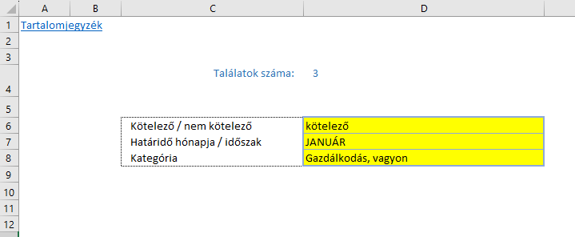

 |  | A feltételek legördülő listából választhatók ki.
 |  | Ehhez az adott mezőre kell állnia, majd a mellette megjelenő lefelé mutató gombra kell kattintania.
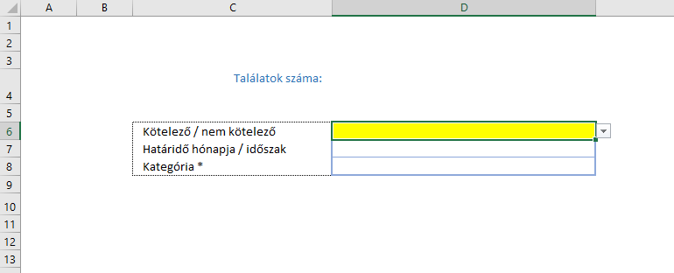

 |  | Ekkor megjelennek a feltétel-típushoz tartozó választható elemek.
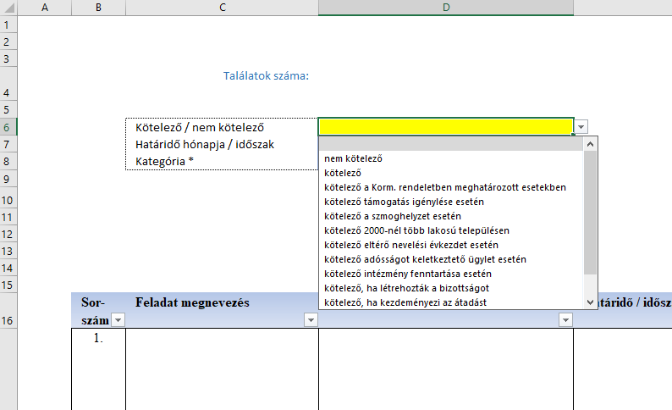

 |  | A "- - - -" jelek között szereplő kifejezések csak a lista áttekintést segítik,
 |  | kiválasztás esetén külön eredményt nem adnak.

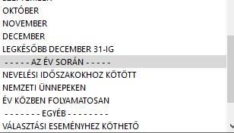

 |  | Az alábbi feltételeket adhatja meg az egyes feltétel-típusok esetén:
 |  | · Kötelező / nem kötelező
 |  | o nem kötelező
 |  | o kötelező
 |  | o kötelező a Korm. rendeletben meghatározott esetekben
 |  | o kötelező támogatás igénylése esetén
 |  | o kötelező a szmoghelyzet esetén
 |  | o kötelező 2000-nél több lakosú településen
 |  | o kötelező eltérő nevelési évkezdet esetén
 |  | o kötelező adósságot keletkeztető ügylet esetén
 |  | o kötelező intézmény fenntartása esetén
 |  | o kötelező, ha létrehozták a bizottságot
 |  | o kötelező, ha kezdeményezi az átadást
 |  | o kötelező, jogszabályi feltételek meglétekor
 |  | o kötelező (kivéve: egy szavazókörrel rendelkező település)
 |  | · Határidő hónapja / időszak
 |  | o január
 |  | o február
 |  | o március
 |  | o április
 |  | o május
 |  | o június
 |  | o július
 |  | o augusztus
 |  | o szeptember
 |  | o október
 |  | o november
 |  | o december
 |  | o legkésőbb december 31-ig
 |  | - - - - - az év során - - - - -
 |  | o nevelési időszakokhoz kötött
 |  | o nemzeti ünnepeken
 |  | o év közben folyamatosan
 |  | - - - - - - - egyéb - - - - - - - -
 |  | o választási eseményhez köthető
 |  | o időszakosan jelentkező feladatok
 |  | o pályázati kiírásnak megfelelően
 |  | o támogatási kiírásnak megfelelően
 |  | · Kategória
 |  | o Képviselő-testületi működés, társulás
 |  | o Gazdálkodás, vagyon
 |  | o Oktatás, nevelés
 |  | o Pályázatok, településfejlesztés
 |  | o Humán, közszolgálat, szociális, művelődés
 |  | o Adatvédelem, ellenőrzés, adatszolgáltatás
 |  | o Közszolgáltatás, infrastruktúra, környezetvédelem
 |  | o Polgárvédelem, közbiztonság

